상품제안서
테팔 IH 스타트 앤 쿡 프리미엄 프라이팬 28cm+궁중팬28cm+멀티뚜껑(블랙) | 상품코드: F29633

 |  |  |  |  |  |  | 02-412-0044 | www.easy1.co.kr
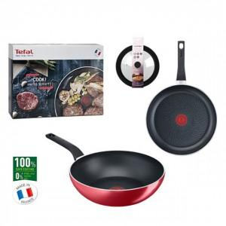

【상세/제작정보】 | 스티커 제작및 부착 비용 별도 문의.

【인쇄/포장옵션】 | / 포장불가능

【공급단가】 | 수량 | 9~ | 45~ | 100~ | 300~ | 500~
*VAT별도 | 단가 | 81,720원 | 80,350원 | 78,310원 | 76,950원 | 74,910원

【상품 URL】 | https://easy1.co.kr:443/src/goods_detail.php?gdno=29633

